Дані картотеки
Номер | Имя | Фамилия | Отчество | Фото
а287 | Поліна | Литвиненко | 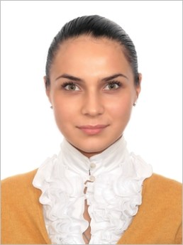 Анатоліївна
а528 | Світлана | Семеняченко | 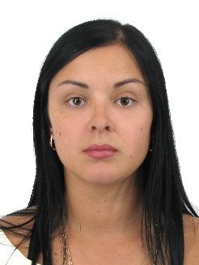 Юріївна
в154 | Вікторія | Сапсай | 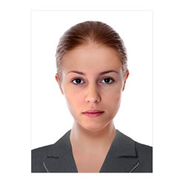 Олегівна
в459 | Денис | Майданник | 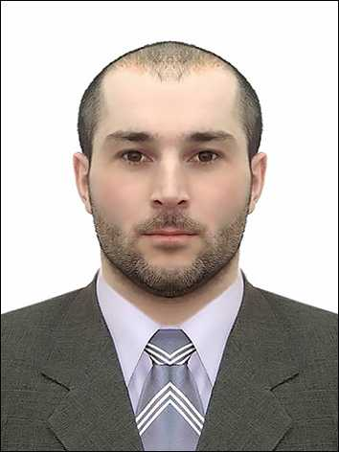 Олександрович
в942 | Дар'я | Нікітіна | 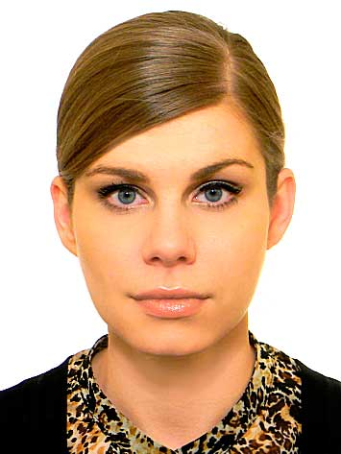 Олександрівна
в991 | Станіслав | Гресь | 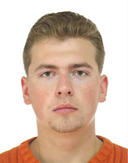 Павлович
г345 | Юлія | Береза | 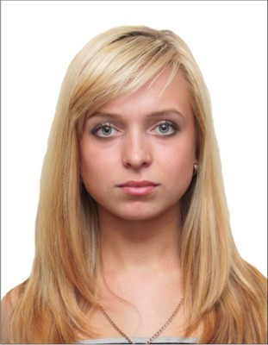 Віталіївна
г545 | Богдан | Даниленко | Васильович
д521 | Давід | Гладкий | 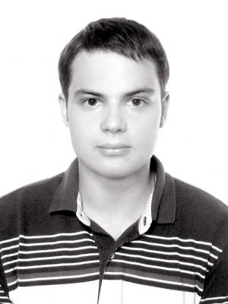 Романович
е578 | Максим | Войніченко |  Андрійович
ж437 | Валерія | Марченко | 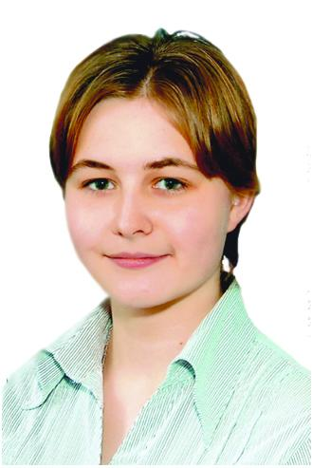 Михайлівна
ж597 | Аліна | Фощій | 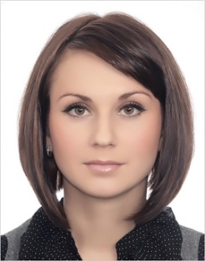 Ігорівна
ж720 | Максим | Мірошник |  Володимирович
к160 | Даниїл | Жирун |  Васильович
л939 | Сергій | Яременко |  Борисович
н156 | Діана | Дмітрієва | Олександрівна
о204 | Марія | Рокіцька | 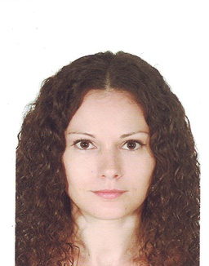 Анатоліївна
о659 | Максим | Голинський | 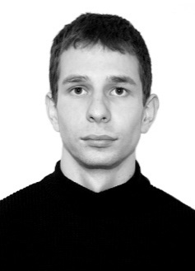 Олександрович
о895 | Дмитро | Брайко | 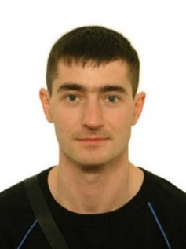 Віталійович
р884 | Владислав | Шмарко | Віталійович
т649 | Євгенія | Білан | Вікторівна
у115 | Каріна | Жижкун | Вікторівна
ф866 | Каріна | Снердел |  Вікторівна
х495 | Дарина | Грицевська | 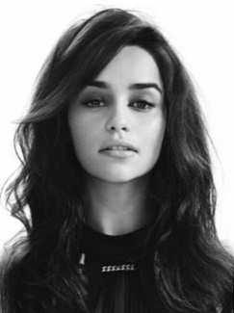 Василівна
ш166 | Сергій | Савченко |  Ярославович
ш635 | Вероніка | Конаєва | 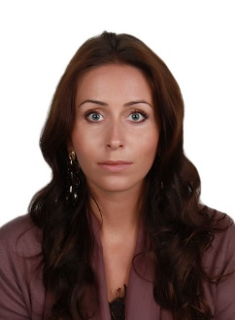 Євгенівна
ш760 | Зехра | Катаржинська | Махметівна

